Hoja1
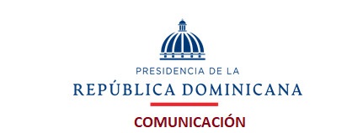

Relación de compras realizadas a Micro pequeñas y medianas empresas (Mipymes) - Diciembre 2021

Código del proceso | NOMBRE | TIPO DE BIEN, SERVICIO U OBRA | MIPYME | Monto Adjudicado RD$ | Fecha del proceso (*)
DICOM-UC-CD-2021-0148 | Flow, SRL | ADQUISICION DE ARCHIVOS DE METAL PARA SER UTILIZADOS EN EL DEPARTAMENTO DE RECURSOS HUMANOS | SI | $43,544.00 | 01/12/2021
DICOM-UC-CD-2021-0154 | Sametec, SRL | Adquisición de Equipos Audiovisuales para esta Dirección. | SI | $124,549.00 | 09/12/2021
DICOM-UC-CD-2021-0158 | Comercial Akoo, SRL | ADQUISICION DE MATERIAL GASTABLES, (DIPP) | SI | $23,600.00 | 15/12/2021
DICOM-UC-CD-2021-0160 | Mercantil Rami, SRL | Adquisición de Materiales y Herramientas para Mantenimiento de diferentes áreas de la Institución. | SI | $131,269.00 | 15/12/2021
DICOM-UC-CD-2021-0159 | Prolimdes Comercial, SRL | ADQUISICION DE ALIMENTOS Y BEBIDAS | SI | $46,896.00 | 15/12/2021
DICOM-UC-CD-2021-0163 | TONER DEPOT MULTISERVICIOS EORG, SRL | Servicio de Alquiler de Impresoras Multifuncionales, Gestión de Mantenimiento, Reparaciones y Consumibles de Impresoras de la Institución. | SI | $109,273.00 | 15/12/2021
DICOM-UC-CD-2021-0164 | Impresos Tres Tintas, SRL | Adquisición de Impresos Institucionales para la Papelería DIECOM | SI | $130,862.00 | 15/12/2021
TOTAL RD$ |  |  |  | $609,993.00

Alfredo Yeger
Encargado Compras

